wizard
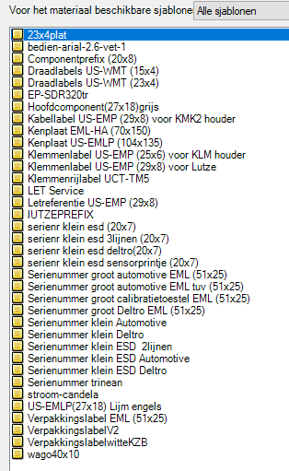
 |  |  |  |  | reden
serienr groot geel blad PSP | ja | nee | todo | wacht op info
automotive groot /centraliser/10m/fas line + Checklijst FASVOLVO | ja | nee | todo | wacht op info
visite kaartje a1a2 kast ( 100x60) | ja | nee | todo | wacht op info
kabel 29x8 (arialnarrow ,2 ,vet) numpad9 | ja | nee | todo | wacht op info
hoofdcomp 27x18 numpad6
draadlabels 23x4 (arial ,2 vet) numpad5
klemmenstrook XL wago
klemmenstrook XL Stklem 25x6
Lutze 29x8 (zelf nog de kast kiezen) numpad8
comp 20x8 (vanzelf xs van groene mod gewist , wis PL !) numpad4
minicomp 15x5
TM5 (Stklem)
bedien (arial , 2.6 ,vet) (notepad met marco ALT+S)numpad7
mainswitch (arial , 3 , vet)
kenplaat 104x135
gele warning
noodstop
pinpout comp
pinpout kabel
geel 108xE Eng-chinees-zweeds
volvo luqiao '+A30-9A4 -> 5VDC POWER SUPPLY -> 5VDC电源转换器
bestelde labels extern
Checklijst DAS int
layout PC (schaal 1op2.2) + Checklijst bij groen papier vd cabinet
layout APS , pcb , termin ON OFF , PL5 /PL15/PL4/PL12
layout groene mod kast a1
layout groene mod kast+a20 +a21 (4a2 5a2)
rittal deurslot klink (niet op X25 type rittal)
draadhulzen kasch
kableerdraad (fas+/-500m donkerblouw 1mm²) op project bestellen
gaine 1/23 (______) en 2/23 (______)
gele oog 6mm² M6 (______) +/-60st en M8 (______) +/-30st
blauwe oog2.5mm² M6 (______) +/-60st
rode brede dubbelz kleefband voor de kakan
blokschema A3
deurcontacten A4blad
DOSSIERBOX
ID BOX
rek
aanpassen BLAD
drukkoppen positie A3blad
platine boormal + afmetingen kakan A4
kast boormal (alles in volle lijn)
dossiermap naar PSP
bijmaken/tekorten
projectverpakkingslabel
mtp files naar NRS

ombouw nr shenzen
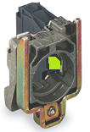
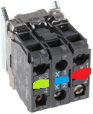
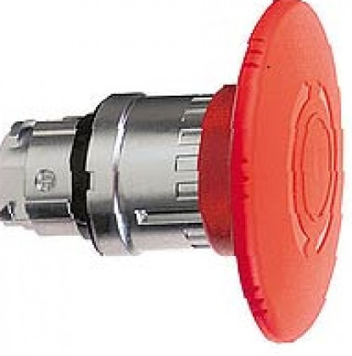
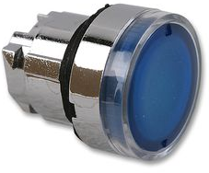
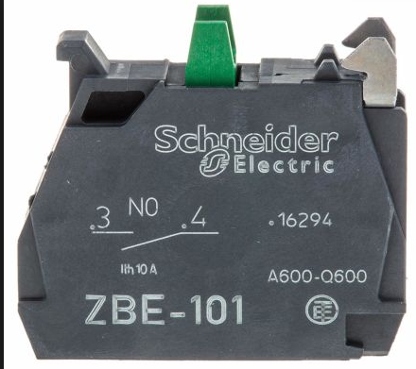

Art.groep | Artikelsymbool | GevraagdAantal | Enh | VoorTiknummer | OpmerkingAanvraag | Status : ma20171052 | ombouw van
BEDEL | TM -DRKKN-ZB4-BZ101 | -1 | ST | ALG17 |  | Aangemaakt | 040187b rolwagen
BEDEL | TM -DRKVE-ZB4-BW0B65 | -1 | ST | ALG17 |  | Aangemaakt | naar
BEDEL | TM -ONDER-ZB4-BS64 | -1 | ST | ALG17 |  | Aangemaakt | 060027a rolwagen
BEDEL | TM -ONDER-ZB4-BW363 | -1 | ST | ALG17 |  | Aangemaakt
BEDEL | TM -ONDER-ZBE-101 | -1 | ST | ALG17 |  | Aangemaakt
HFKAB | 040215A00KOL | -1 | ST | ALG17 |  | Aangemaakt
HFKAB | 040216A00KOL | -1 | ST | ALG17 |  | Aangemaakt
HFKAB | 040391_00KOL | -1 | ST | ALG17 |  | Aangemaakt
DNBOU | 0912-M04X08-RVS | 2 | ST | ALG17 |  | Aangemaakt
DNBOU | 0912-M06X25-RVS | 1 | ST | ALG17 |  | Aangemaakt
HFKAB | 060026_00KOL | 1 | ST | ALG17 |  | Aangemaakt
NIP | MOER-P16,0-MS | 2 | ST | ALG17 |  | Aangemaakt
NIP | STOP-P16,0-MS | 2 | ST | ALG17 |  | Aangemaakt
BEDEL | SIR-LICHT-BASIS | -1 | ST | ALG17 |  | Aangemaakt
BEDEL | SIR-LICHT-BUZZER | -1 | ST | ALG17 |  | Aangemaakt
BEDEL | SIR-LICHT-GL-GROEN | -1 | ST | ALG17 |  | Aangemaakt
BEDEL | SIR-LICHT-GL-ROOD | -1 | ST | ALG17 |  | Aangemaakt
BEDEL | SIR-LICHT-VOET | -1 | ST | ALG17 |  | Aangemaakt
DRFR | 040240_00KOL | -1 | ST | ALG17 |  | Aangemaakt
LAMP | SI-024,0V-006,0W-BA15D | -2 | ST | ALG17 |  | Aangemaakt
DRFR | 060034_00KOL | 1 | ST | ALG17 |  | Aangemaakt
HF | 040273A00KOL | -1 | ST | ALG17 |  | Aangemaakt
HFKAB | 040214_00KOL | -1 | ST | ALG17 |  | Aangemaakt
HFKAB | 100215_00KOL | -1 | ST | ALG17 |  | Aangemaakt
BEWKO | 040354_00KOL | -1 | ST | ALG17 |  | Aangemaakt
KLEM | DIVERS- - BRU FBS3-5 | -1 | ST | ALG17 |  | Aangemaakt
KLEM | DIVERS- - EP-ST | -1 | ST | ALG17 |  | Aangemaakt
KLEM | DIVERS- -S-ES-NS35 | -2 | ST | ALG17 |  | Aangemaakt
KLEM | ST -0.08-2.5-V | -8 | ST | ALG17 |  | Aangemaakt
DNBOU | 0912-M05X10-RVS | 4 | ST | ALG17 |  | Aangemaakt
DNSCH | 0916-M06X12-RVS | 2 | ST | ALG17 |  | Aangemaakt
DNSCH | 0916-M06X20-RVS | 2 | ST | ALG17 |  | Aangemaakt
DRFR | 060029_00KOL | 1 | ST | ALG17 |  | Aangemaakt
HF | 060031_00KOL | 1 | ST | ALG17 |  | Aangemaakt
HFKAB | 060033_00KOL | 1 | ST | ALG17 |  | Aangemaakt

plm-shenzhen versneld rechts
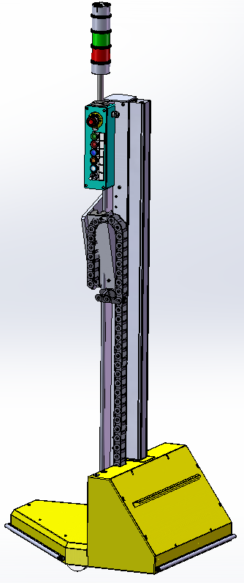
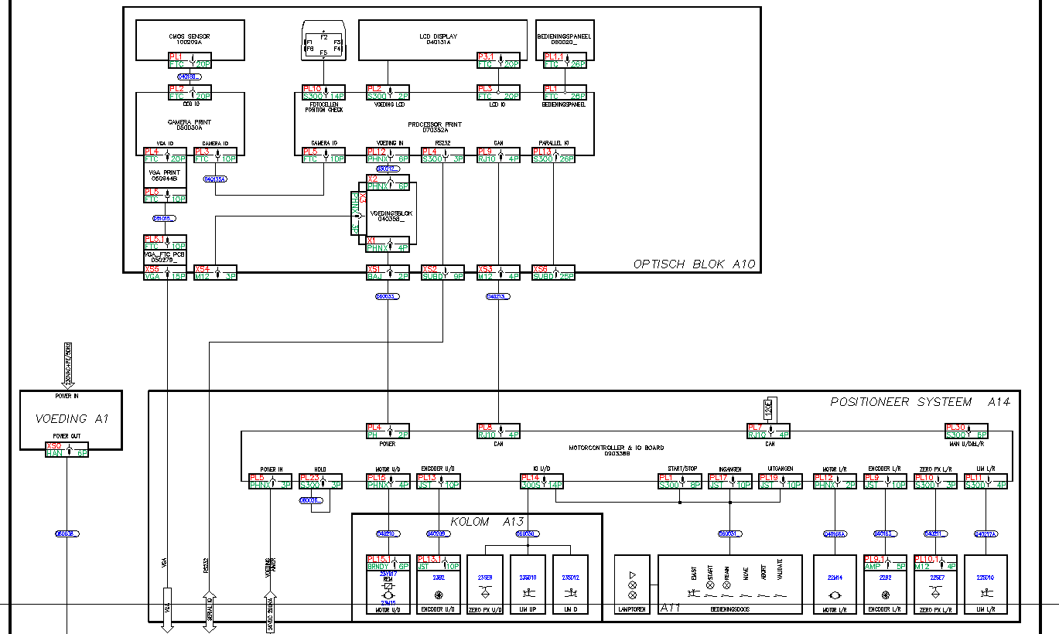

artikel EP-180246_01KOL

geen noodstop op gele bak
zwaailicht op controlbox
wel controlbox
wel overbrugging hold
geen hoogtedetectielat
draadlabels knoppen zijn +A11-24SN7/11
bedieninslabels barry
shenzen geen inspectie , maar wel LVC

plm-shenzhen versneld 060027a
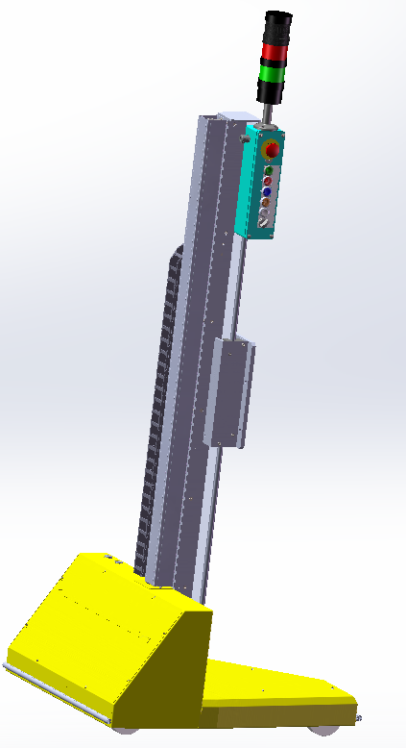

geen noodstop op gele bak
zwaailicht op controlbox
wel controlbox
wel overbrugging hold
geen hoogtedetectielat
draadlabels knoppen zijn +A11-24SN7/11
bedieninslabels barry
shenzen geen inspectie , maar wel LVC

plm-standaard 040187b
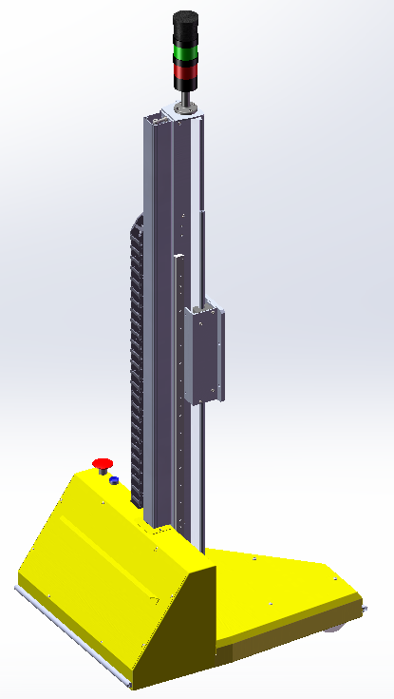

noodstop op gele bak
zwaailicht op sluitstuk
geen controlbox
geen overbrugging hold
wel hoogtedetectielat
draadlabels knoppen zijn start/24
shenzen , geen lvc , wel inspectie

massas
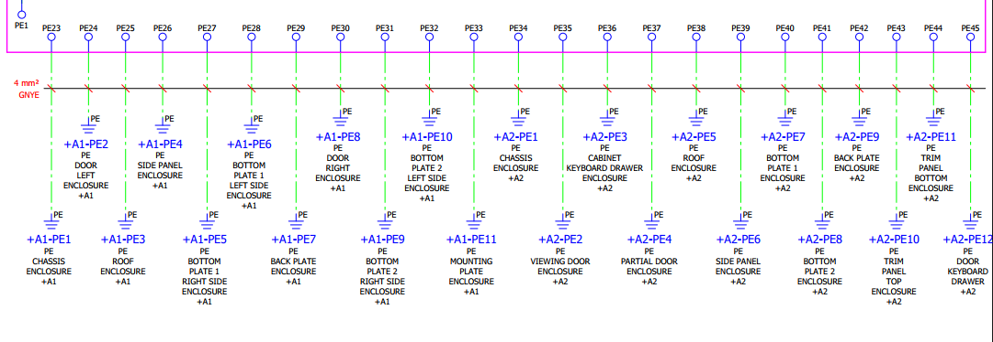
ifa180022 is VXkast | frame A1 | Deur links A1 | dak A1 | zijwand A1 | vloerpaneel 1R/A1 | vloerpaneel 1L/A1 | achterwand A1 | deur rechts A1 | vloerpaneel 2R/A1 | vloerpaneel2L/a1 | Platine | frame A2 | Deur met venster A2 | toetsenbordbak | onderdeur A2 | dak A2 | zijwand a2 | vloerpaneel1 /A2 | vloerpaneel 2 /A2 | achterwand A2 | plint bovenaan A2 | plint onderaan A2 | deurtje vh toestenbordkast | massa draadsektie moet nooit dikker zijn dan de diksten draad in het schema

